Wachttijd Analyse
Analyse van wachttijd tussen processen per product

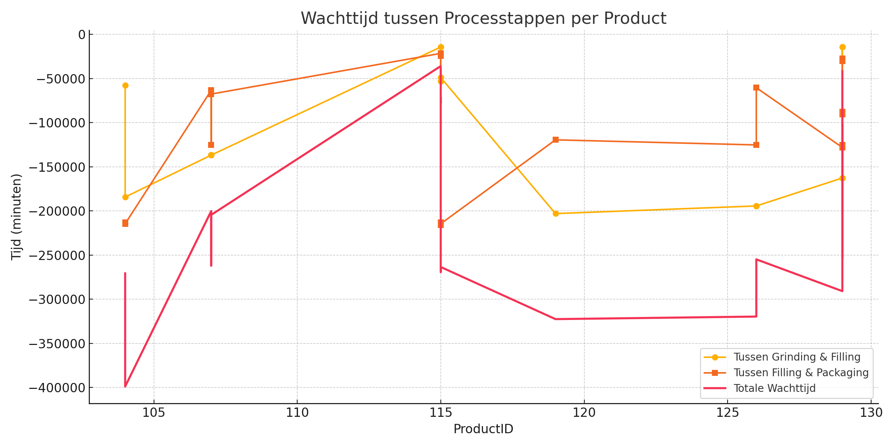
ProductID | Tussen_G_F | Tussen_F_P | Totale_Wachttijd
104 | -57600 | -213120 | -270720
104 | -184320 | -214560 | -398880
107 | -136800 | -63360 | -200160
107 | -136800 | -63360 | -200160
107 | -136800 | -125280 | -262080
107 | -136800 | -125280 | -262080
107 | -136800 | -67680 | -204480
107 | -136800 | -67680 | -204480
115 | -14400 | -21600 | -36000
115 | -53280 | -24480 | -77760
115 | -48960 | -23040 | -72000
115 | -14400 | -213120 | -227520
115 | -53280 | -216000 | -269280
115 | -48960 | -214560 | -263520
119 | -203040 | -119520 | -322560
126 | -194400 | -125280 | -319680
126 | -194400 | -125280 | -319680
126 | -194400 | -60480 | -254880
126 | -194400 | -60480 | -254880
129 | -162720 | -128160 | -290880
129 | -14400 | -125280 | -139680
129 | -162720 | -90720 | -253440
129 | -14400 | -87840 | -102240
129 | -162720 | -30240 | -192960
129 | -14400 | -27360 | -41760

